Sheet1
项目编号
文档编号
密 级 | 内部
订单系统
版本号 | 变更者 | 变更类型 | 变更时间 | 文档状态 | 备注
V1.0 | 邓海丰 | 新增 | 2026-06-09 | 草案 | 创建文档

设计目的
 | 订单系统是核心玩法循环枢纽，承担着连接“方块玩法”与“剧情养成”的关键作用。其核心目标
 |  | 通过动态生成多样化的需求，为玩家提供清晰的短期目标与长期追求；
 |  | 作为资源回收的出口，保障游戏内经济系统的健康流转。
 | 该系统需兼顾“短平快”的爽快感与“追剧式”的长线留存，确保零氪与付费玩家均能获得良好的经营体验。
设计方向
 | 参考浪漫餐厅的订单设计

系统概述
 | 订单规则
 |  | 订单分为四大类，满足不同场景下的玩家诉求：
 |  |  | 常规订单：每日固定刷新，需求为1-3种基础或中级图案。奖励为常规的虔诚币与少量灵力，是玩家日常消耗体力的主要途径。
 |  |  | 加急订单：带有倒计时标识（如沙漏图标），通常需求Lv3以上的高级图案或组合。奖励丰厚（大量虔诚币、宝箱、灵力），增加玩家的紧迫感。
 |  |  | 剧情/主线订单：与神庙进度强绑定。例如必须完成大祭司的专属订单（提交特定终极神物）。此类订单是推动游戏进程的唯一钥匙。
 |  |  | 黄金时段组合订单：在特定的游戏内时间（如12:00-14:00，18:00-20:00），刷出特殊的组合套餐订单。完成此类订单可触发额外加成。
 |  | 订单需求生成：
 |  |  | 生成规则：避免玩家产生重复劳动的疲劳感，订单生成采用“动态权重+池化抽取”的算法模型。
 |  |  |  | NPC（神庙/剧情）会随机发布所需图案的类型（蝴蝶、圣杯、卷轴、星尘）及对应的等级（初级至顶级）。
 |  |  |  | 难度梯度控制：订单复杂度与玩家当前进度（等级、已解锁生成器、神庙进度）呈正相关。初期仅生成基础食材订单，随着进度推进，逐步解锁需要多步合成的高级订单。
 |  |  |  | 资源平衡算法：系统会实时读取玩家当前的棋盘与仓库库存。对于玩家极度缺乏的稀有食材，系统会适当降低其作为订单需求的出现概率；反之，若玩家有图案大量溢出，系统会提高相关订单的刷新权重，引导玩家消耗库存。
 |  |  |  | 动态难度调整：实时监控玩家的订单完成率。若玩家连续轻松完成订单，系统会微调后续订单的难度系数，增加复合食材的需求；若玩家连续放弃订单，系统会自动降低难度，避免卡关流失。
 |  | 提交与消耗：
 |  |  | 玩家需要将收集区内符合要求的图案提交给NPC。提交成功后，对应的图案会被消耗，同时玩家获得相应的奖励（如金币、道具或体力）。
 |  | 订单刷新与重置：
 |  |  | 当玩家完成当前订单后，NPC会刷新出新的订单需求；或者系统会设定每日/每小时的订单刷新上限。
 |  | 难度与奖励挂钩：
 |  |  | 订单所需的图案等级越高，或者同时需要的图案数量越多，完成后的奖励通常也会越丰厚。

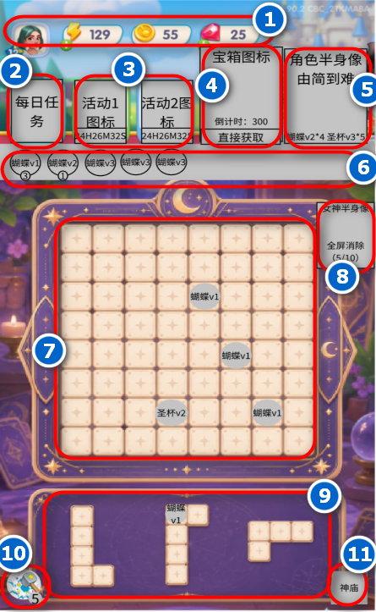
界面
 | 玩法界面
 |  |  |  |  |  | 订单交互与UI表现
 |  |  |  |  |  | 订单面板：采用羊皮纸/塔罗牌风格的UI设计，清晰展示所需食材图标、数量、倒计时及奖励预览。
 |  |  |  |  |  | 快捷交付：支持一键提交功能。当玩家合成出订单所需物品时，物品上方会出现高亮提示，点击即可直接飞入订单面板完成交付。

